Formulas
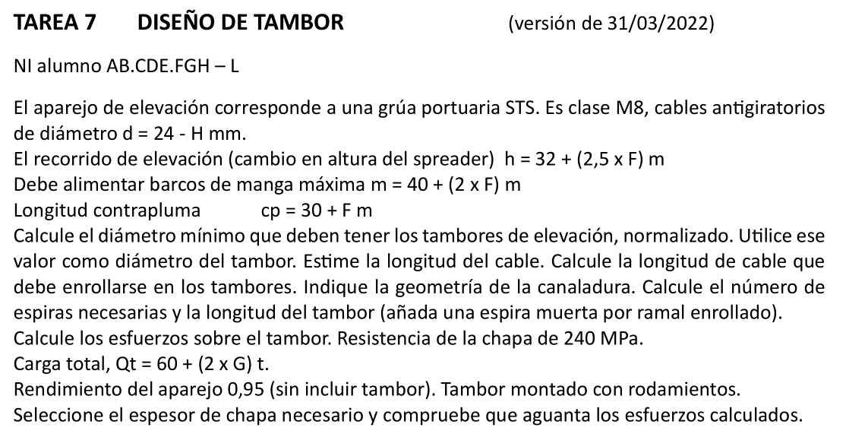
A | B | C | D | E | F | G | H | I | J
2 | TAREA 7 | DISEÑO DE TAMBOR
3
4 | Alumno: | =BUSCARV(C5;Listado!B3:C22;2;FALSO) |  |  |  | Fecha: |  | Nota:
5
6 |  | NI |  |  | manga máxima, m = 40 + (2 x F) = |  |  | =40+(2*D12) | m
7 |  | A= | =EXTRAE(D6;1;1) |  | contrapluma, cp = 30 + F = |  |  | =30+D12 | m
8 |  | B= | =EXTRAE(D6;2;1)
9 |  | C= | =EXTRAE(D6;3;1)
10 |  | D= | =EXTRAE(D6;4;1)
11 |  | E= | =EXTRAE(D6;5;1)
12 |  | F= | =EXTRAE(D6;6;1)
13 |  | G= | =EXTRAE(D6;7;1)
14 |  | H= | =EXTRAE(D6;8;1)
15
16 |  | El diámetro del cable es |  |  | d = 24 - H = |  | = 24 - D14 | mm
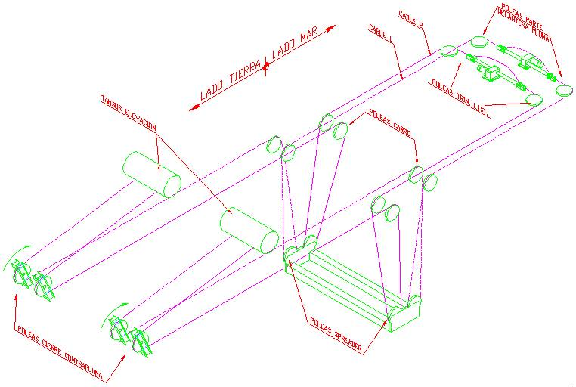
17 |  | Recorrido de elevación |  |  | h = 32 + (2,5xF) = |  | = 32 + (2,5*D12) | m
18
19 |  | La carga total a levantar es |  |  |  | Qt = 60 + (2 X G) = | =60+(2*D13) | t
20 |  |  | Resistencia chapa tambor |  |  | sigma_t = | 240 | Mpa
21
22 | Diámetro mínimo tambor |  |  | (Ec. B 3.9 - Miravete) |  |  | D > d·h1·h2
23 |  | Coeficiente h1 (Tb B 3.8) |  |  | M8 - Cable antigiratorio - Tambor |  |  | h1 = | 28
24 |  | Coeficiente h2 |  | Tambor | --> | h2 = | 1
25 |  | Dmin = | = H16*J23*H24 | mm | Normalizando
26
27 |  |  |  |  | Dmin = | 500 | mm
28
29 | Diámetro de paso del tambor
30 |  |  | Elijo D = | =G27 | mm
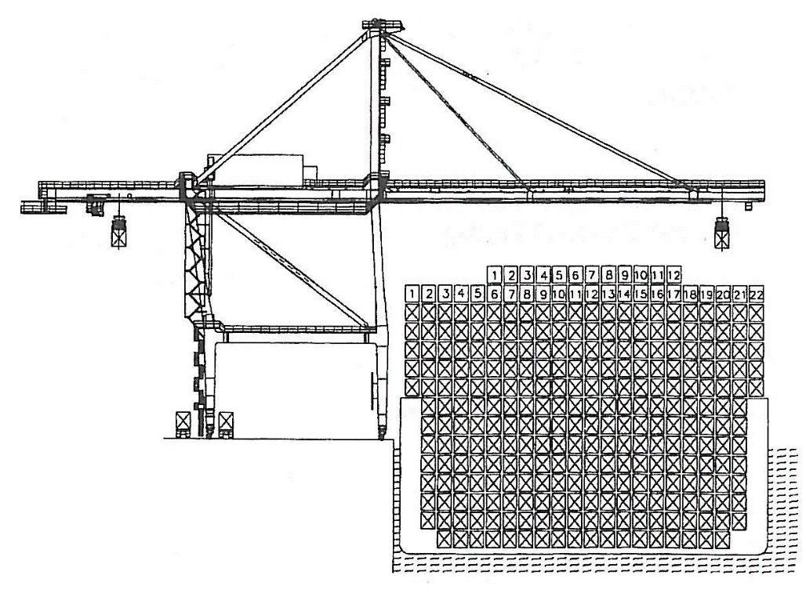
31
32 | Longitud total de cable (estimación)
33 |  | (4 x cp) + (4 x m) + (8 x h) + retornos + puntas …
34
35 |  | Aprox. Lt = (8 x cp) + (4 x m) + (8 x h) = |  |  |  |  | =(8*I7)+(4*I6)+(8*H17) | m
36
37 | Longitud de cable a enrollar |  |  | (dos tambores - cuatro puntas)
38 |  | Nº de ramales |  |  | i = | 8
39 |  | Recorrido de elevación |  |  | H = | =H17 | m
40 |  |  |  | Lcable = i x H = |  | = G38 * G39 | m
41
42
43 | Geometría canaladura (Tb B 5.2) |  |  |  |  | para diámetro cable, d = | = H16 | mm
44 |  | Radio de garganta, r1 = |  |  | 8.5 | mm
45 |  | Paso de hélice, p = |  |  | 18 | mm
46 |  | Radio de enlace, r2 = |  |  | 0.8 | mm | (valor mínimo)
47 |  | Profundidad de surco = |  |  | 6 | mm | (valor mínimo)
48
49
50
51 | B | C | D | E | F | G | H | I | J
52 | Nº espiras necesarias
53 |  | Longitud cable / espira |  |  | Lespira = p x D = |  | = PI()*E30/1000 | m
54 |  | Nº espiras activas |  | Na = Lcable / Lespira = |  |  | =G40/H53
55 |  | Nº espiras activas por punta |  |  | Na / 4 = | = H54/4 | Redondeando | = REDONDEAR.MAS(G55;0)
56 |  | Espiras muerta por punta |  |  | Nm = | 1
57 |  | Espiras totales por tambor |  |  | Nt = | = 2*(I55 + G56)
58
59 | Longitud del tambor |  |  |  | Lt = p x Nt = | = F45*G57/1000 | m
60
61
62 |  | Selección espesor chapa
63 |  |  | Rendimiento aparejo (sin tambor) |  |  |  | (dato) | Ka = | 0.950
64 |  |  | Solicitación cable |  |  |  | S = Q/(i·Ka) = | =H19/(G38*J63) | t
65 |  |  |  |  | = | =I64*9806 | N = | =G65/10 | daN
66
67 |  | Según tabla B 5.7 (Miravete) el espesor sería
68
69 |  |  | h = | 11 | mm | para tambor de 800 mm
70
71 |  | Probaremos con un espesor de chapa de |  |  |  | h = | 20.0 | mm
72
73 | Tensión a compresión (ec. B5.10)
74
75 |  |  |  |  |  | sigmaca = 0,5 S/(h·p) = | =0,5*I64*9,81*1000 /(H71*F45) | Mpa
76
77 | Tensión de flexión (ec. B5.11)
78
79 |  |  |  |  |  | sigma_fa = 9,6 x S x [1/(D2 x h6)]^(1/4) = | =9,6*I65*(1/(E30^2*H71^6))^(1/4) | Mpa | (S en daN)
80
81 | Tensión Von Mises (propia)
82
83 |  |  |  |  |  | sigma' = [2S/(p D h)] x raiz[(Lt/D)2 + 3] = | =2*G65/(PI()*E30*H71) * RAIZ((G59*1000/E30)^2 + 3) | Mpa
84
85
86
87
88
89
90
91
92
93
94
95

Original
ING. TRANSPORTE |  | Problema 3 |  | DISEÑO DE TAMBOR
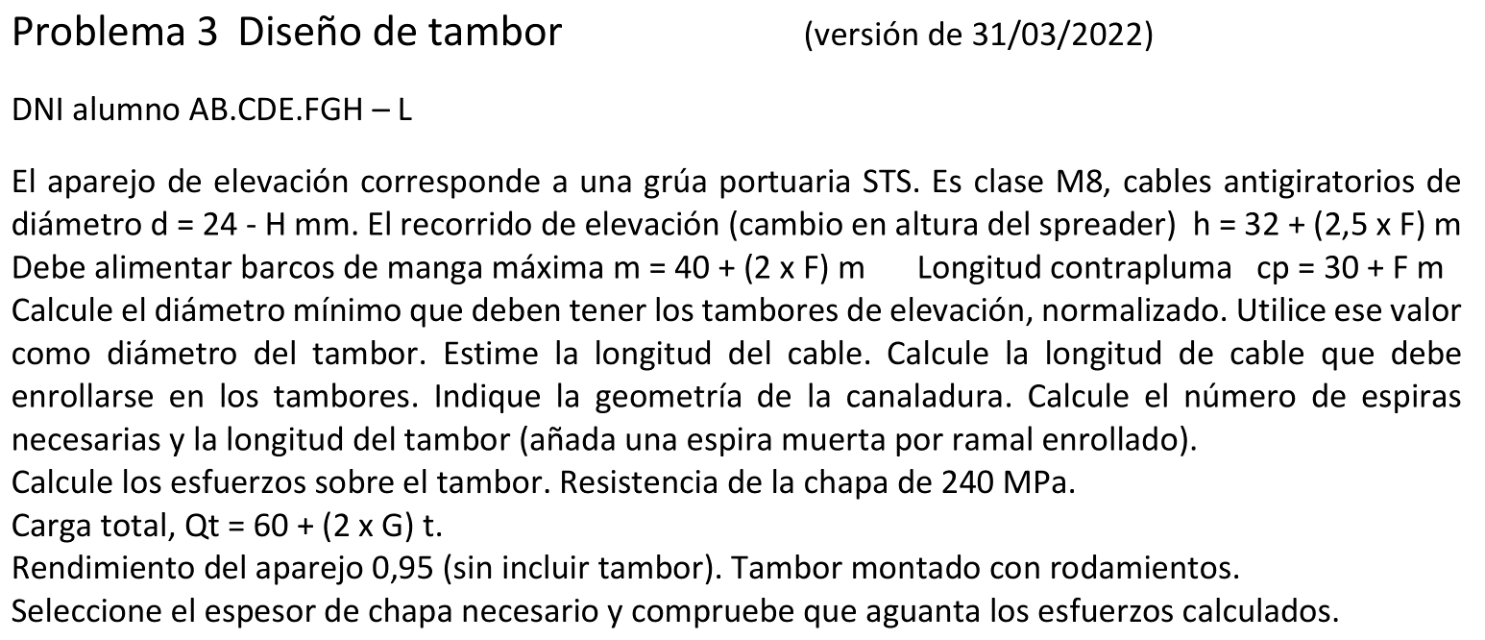
Alumno: | #N/A |  |  |  | Fecha: |  |  | Nota:

 | DNI | 12345678A |  | manga máxima, m = 40 + (2 x F) = |  |  | 52 | m
 | A= | 1 |  | contrapluma, cp = 30 + F = |  |  | 36 | m
 | B= | 2
 | C= | 3
 | D= | 4
 | E= | 5
 | F= | 6
 | G= | 7
 | H= | 8

 | El diámetro del cable es |  |  | d = 24 - H = |  |  | 16 | mm
 | Recorrido de elevación |  |  | h = 32 + (2,5xF) = |  |  | 47 | m

 |  | La carga total a levantar es |  |  |  | Qt = 60 + (2 X G) = | 74 | t
 |  | Resistencia chapa tambor |  |  |  | sigma_t = | 240 | Mpa

 | Diámetro mínimo tambor |  |  | (Ec. B 3.9 - Miravete) |  |  | D > d·h1·h2
 |  | Coeficiente h1 (Tb B 3.8) |  |  | M8 - Cable antigiratorio - Tambor |  |  | h1 = | 28
 |  | Coeficiente h2 |  | Tambor | --> | h2 = | 1
 |  | Dmin = | 448 | mm | Normalizando |  | Dmin = | 500 | mm

 | Diámetro de paso del tambor
 |  |  | Elijo D = | 500 | mm

 | Longitud total de cable (estimación)
 |  | (4 x cp) + (4 x m) + (8 x h) + retornos + puntas … |  |  |  |  | Aprox. Lt = (8 x cp) + (4 x m) + (8 x h) = |  |  |  | 872 | m

 | Longitud de cable a enrollar |  |  | (dos tambores - cuatro puntas)
 |  | Nº de ramales |  |  | i = | 8
 |  | Recorrido de elevación |  |  | H = | 47 | m
 |  |  | Lcable = i x H = |  | 376 | m

 | Geometría canaladura (Tb B 5.2) |  |  |  |  | para diámetro cable, d = | 16 | mm
 |  | Radio de garganta, r1 = |  |  | 8.5 | mm
 |  | Paso de hélice, p = |  |  | 18 | mm
 |  | Radio de enlace, r2 = |  |  | 0.8 | mm | (valor mínimo)
 |  | Profundidad de surco = |  |  | 6 | mm | (valor mínimo)

 | Nº espiras necesarias
 |  | Longitud cable / espira |  |  | Lespira = p x D = |  | 1.571 | m
 |  | Nº espiras activas |  | Na = Lcable / Lespira = |  |  | 239.4
 |  | Nº espiras activas por punta |  |  | Na / 4 = | 59.8 |  | Redondeando | 60
 |  | Espiras muerta por punta |  |  | Nm = | 1
 |  | Espiras totales por tambor |  |  | Nt = | 122

 | Longitud del tambor |  |  |  | Lt = p x Nt = | 2.196 | m

 | Selección espesor chapa
 |  | Rendimiento aparejo (sin tambor) |  |  |  | (dato) | Ka = | 0.950
 |  | Solicitación cable |  |  |  | S = Q/(i·Ka) = | 9.74 | t = | 9.55E+04 | N = | 9.55E+03 | daN
 |  |  | Según tabla B 5.7 (Miravete) el espesor sería |  |  |  | h = | 11 | mm | para tambor de 800 mm

 |  |  | Probaremos con un espesor de chapa de |  |  |  | h = | 20.0 | mm

 | Tensión a compresión (ec. B5.10) |  |  |  |  |  | sigmaca = 0,5 S/(h·p) = | 132.7 | Mpa
 | Tensión de flexión (ec. B5.11) |  |  |  |  |  | sigmafa = 9,6 x S x [1/(D2 x h6)]^(1/4) = | 45.8 | Mpa | (S en daN)
 | Tensión Von Mises (propia) |  |  |  |  |  | sigma' = [2S/(p D h)] x raiz[(Lt/D)2 + 3] = | 28.7 | Mpa

